graf_2_nafta
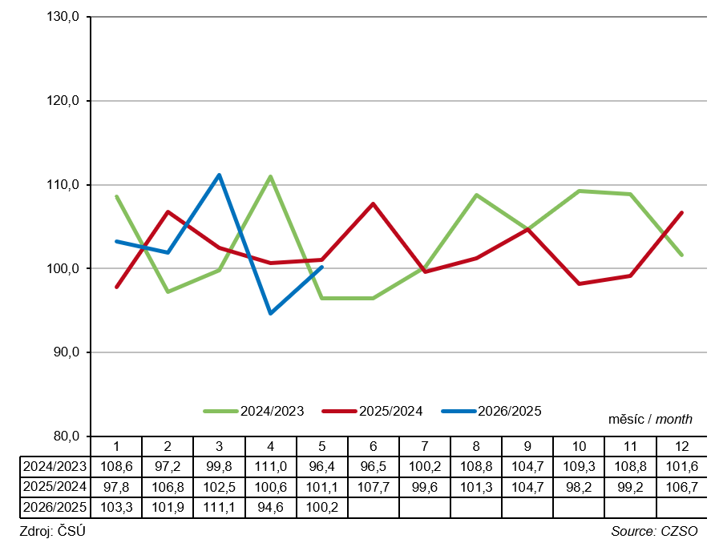
Graf 2.1 Měsíční dodávky motorové nafty v tisících tun
Figure 2.1 Monthly diesel oil deliveries in thousands tonnes
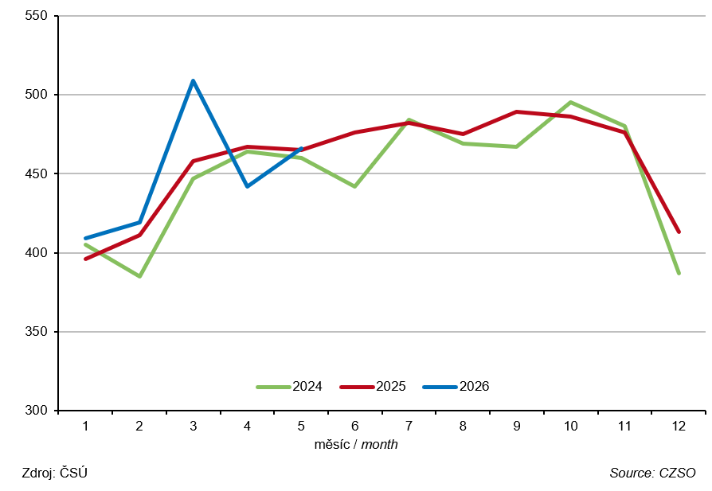

Graf 2.2 Index měsíční dodávky motorové nafty v %
Figure 2.2 Index of monthly diesel oil deliveries in %

